Sheet1
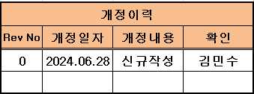
 |  | 조도 측정 기록일지 |  |  |  |  | 작성 | 검토 | 승인

공정 |  | 측정실 | 점검주기 | 1회/일 | 점검확목 | 조도팁[스타일러스]
NO | 일자 | 프로젝트 명 (개발or 양산) | 품번 | 측정 포인트 | 조도값 (도면기준) | 실측값#1 | 실측값#2 | 실측값#3 | 측정자
1
2
3
4
5
6
7
8
9
10
11
12
13
14
15

